使い方
特定非営利活動法人 東 京 都 早 起 き 野 球 協 会
メンバー表の使い方 |  |  | 2026年 第43回大会 用紙

 | 関東・全日本の部は選手登録25名までです。
 | オーバーフォーティーは選手登録３０名までです。（6月1日時点で40歳以上）
 | 初参加の４０代の選手は登録時に身分証写真（顔写真・生年月日入り）を事務局まで送信して下さい。
 | 支部名は（選択支部名）をクリックして選択して下さい。

 | 2027年の関東早起き野球大会は、埼玉県開催です。
 | 2027年の全日本早起き野球大会は中部日本地区開催です。 |  |  | http://www.shinjuku-asa.com/tokyo/
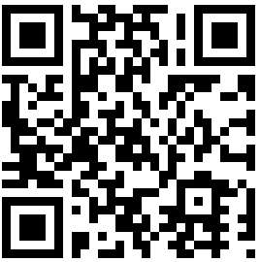

 | チーム集合写真は「jpg」「jpeg」書類にてお願い致します。
集合写真は東京都早起き野球協会 事務局西野までLINEで送信も可能です。

データ送信先は事務局西野へチーム集合写真（jpeg/jpg書類）と一緒に（登録）4月30日までに、
そして、選手変更 も4月30日までに連絡願います。

 | 大会規定を確認して下さい。

 |  | メール送信先：事務局西野：mail@shinjuku-asa.com

